Додаткові послуги
 |  |  | Тарифи діють з 01.10.2021 р.
 | Назва послуги | Фіксований тариф | Примітка
Додаткові послуги для Клієнтів Малого та Мікробізнесу
1. Прийом платежів та грошові перекази
1.1. | Прийом та переказ коштів від юридичної та фізичної особи в національній валюті, для подальшого зарахування на користь юридичної особи (суб'єкта підприємницької діяльності) рахунки якої відкриті у АТ “Райффайзен Банк” та з якою укладено договір | 1%, але не менше 17,00 грн.
1.2. | Прийом готівкових коштів в національній валюті та переказ їх на реєстраційний рахунок бюджетної установи чи організації, відкритий в Державній казначейській службі України або її регіональних підрозділах*: |  | *По рахунках бюджетних установ чи організацій, що перейшли на казначейське обслуговування
1.2.1. | прийом готівкових коштів від уповноважених осіб бюджетної установи чи організації | 1%, але не менше 17,00 грн.
 |  | 0% | Тариф застосовується до клієнтів, з якими укладений генеральний зарплатний договір, за яким не менше 10 співробітників організації мають обслуговуватися в рамках зарплатного проекту в АТ «Райффайзен Банк». Під організацією може матись на увазі сукупність її відокремлених структурних підрозділів, кожен з яких може мати окремий ЄДРПОУ та/або код зарплатного клієнта. При цьому тариф може застосовуватися окремо і для таких відокремлених структурних підрозділів.
1.2.2. | прийом готівкових платежів від клієнтів бюджетної установи чи організації | 1%, але не менше 17,00 грн.
2. Інкасація
2.1. | Інкасація грошових коштів в межах графіку проведення інкасації згідно договору | згідно з Дод. 2.1.1.
2.2. | Інкасація грошових коштів за додаткові заїзди поза межами графіку проведення інкасації згідно договору | згідно з Дод. 2.2.1.
2.3. | Доставка розмінної монети та банкнот дрібних номіналів клієнтам Банку | згідно з Дод. 2.3.1.
2.4. | Доставка валютних цінностей клієнтам Банку | Мінімальний розмір комісії за 1 заїзд на точку
 | місто | 300 грн.
 | область | 900 грн.
2.5. | Перерахунок готівки, що доставлена в Банк підрозділами інкасації інших банків або підрозділами Державної служби охорони, для її зарахування:
 | на рахунок, відкритий в АТ "Райффайзен Банк" або на реєстраційний рахунок бюджетної установи чи організації, відкритий в Державному Казначействі України або його регіональних підрозділах | 0,2% від суми доставки
 | на рахунок, відкритий в іншому банку | 0,3% від суми доставки
2.6. | Повторне перерахування інкасованої виручки при розходженні фактичної суми з сумою, вказаною у супровідній відомості | 1% від суми
2.7. | За підготовку монети валюти України з розбивкою по номіналах | 36 грн. за 1000 штук монет
2.8. | За підготовку банкнот та монет валюти України | 1% від суми
2.9. | Підготовка та надання реєстрів сум інкасованих коштів та утриманої комісії за попередній місяць | 200 грн.
3. Зарахування коштів ІТ компаній на поточні рахунки ФОП-підрядників
3.1. | Зарахування Банком коштів ІТ компанії згідно отриманої відомості на поточні рахунки ФОП-підрядників: |  | Послуга надається на підставі спеціального "Договору про переказ коштів”. Комісійна винагорода встановлюється як відсоток від суми перерахованих коштів. Комісійна винагорода розраховується в валюті операції та стягується з юридичної особи в валюті платежу.
 | кошти в національній валюті | 0.3%
 | кошти в іноземній валюті | 0.3%
 | Дод. 2.1.1. |  | Дод. 2.2.1.
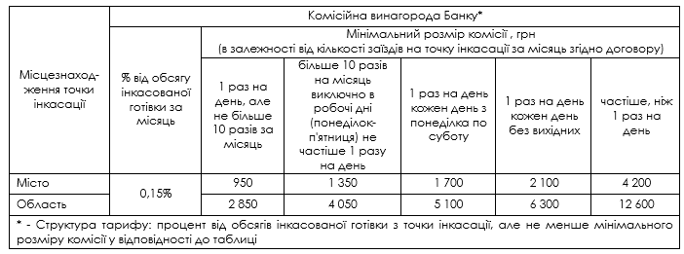

 | Дод. 2.3.1.

